SOP

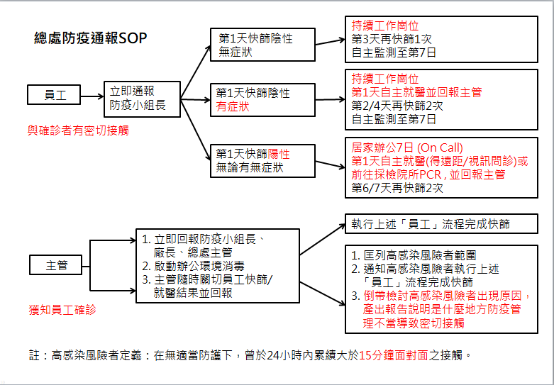
111/11/3起適用-->

